createFlsxImg
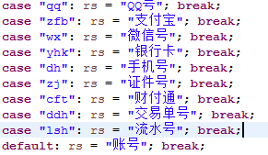
目录
 | 接口描述 | 反诈中心 智能止付 生成查询法律手续图片
 | 接口地址 | /fzzx/znzf/createFlsxImg

 | 请求参数 | 参数名 | 说明 | 取值范围
 |  | jjdId | 接警单id | 正整数
 |  | zh | 止付帐号
 |  | zhlx | 账号类型
 |  | zfjgmc | 所属机构名称

 | 返回值 | 参数名 | 说明 | 取值范围
 |  | {
 |  | "success": true, | 请求是否成功
 |  | "code": 200, | 请求状态
 |  | "msg": "系统处理正常",
 |  | "data": "/zhxz/flsx/图片名.jpg" | 图片所在相对路劲
 |  | }

